地图设计
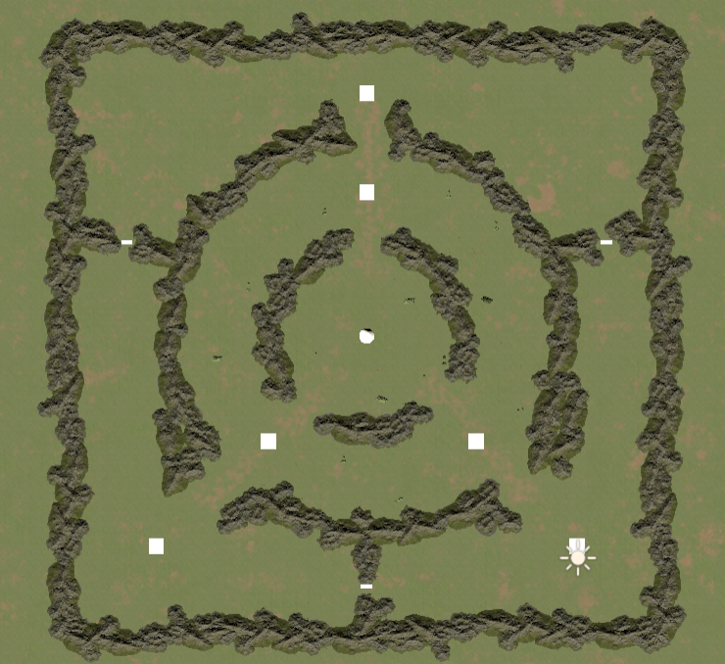
 |  |  |  |  |  |  |  |  |  |  |  |  |  |  |  |  |  |  |  |  |  |  |  |  |  |  |  |  |  |  |  |  |  |  |  |  |  |  |  |  |  |  |  |  |  | 中心圈层 | 20.347302987
 |  |  |  |  |  |  |  |  |  |  |  |  |  |  |  |  |  |  |  |  |  |  |  |  |  |  |  |  |  |  |  |  |  |  |  |  |  |  |  |  |  |  |  |  |  | 第二圈层+第一圈层 | 47.215456824

主城
1 | 2 | 3 | 4 | 5 | 6 | 7 | 8 | 9 | 10 | 11 | 12 | 13 | 14 | 15 | 16 | 17 | 18 | 19 | 20 | 21 | 22 | 23 | 24 | 25 | 26 | 27 | 28 | 29 | 30 | 31 | 32 | 33 | 34 | 35 | 36 | 37 | 38 | 39 | 40 | 41 | 42 | 43 | 44 | 45
2 |  |  |  |  |  |  |  |  |  |  |  |  |  |  |  |  |  |  |  |  |  |  |  |  |  |  |  |  |  |  |  |  |  |  |  |  |  |  |  |  |  |  |  |  | 圈层之前用山间隔起来
3
4 |  |  |  |  |  |  |  |  |  |  |  |  |  |  |  |  |  |  |  |  |  |  |  |  |  |  |  |  |  |  |  |  |  |  |  |  |  |  |  |  |  |  |  |  | 关卡周围有山作为连接
5 |  |  |  |  |  |  |  |  |  |  |  |  |  |  |  |  |  |  |  |  |  |  |  |  |  |  |  |  |  |  |  |  |  |  |  |  |  |  |  |  |  |  |  |  | 需要封死
6
7
8
9
10
11
12
关卡
营帐
关卡
13
14
15
16
17 |  |  |  |  |  |  |  |  |  |  |  |  |  |  |  |  |  |  |  |  |  |  |  |  |  |  |  |  |  |  |  |  |  |  |  |  |  |  |  |  |  |  |  |  | 这里需要留口子，营帐和主城有连线关系
18 |  |  |  |  |  |  |  |  |  |  |  |  |  |  |  |  |  |  |  |  |  |  |  |  |  |  |  |  |  |  |  |  |  |  |  |  |  |  |  |  |  |  |  |  | 每个营帐和主城对应地方那个都需要留口子
19
20
21
中军帐
22
23
24
25
26
27
28
营帐
营帐
29
30
31
32
33
34
主城
35
主城城主城
36
37
38
39
40
关卡
41
42
43
44
45

